thư báo giá

[Column] |  |  | CÔNG TY CỔ PHẦN ĐỊA ỐC KIM QUANG
 |  |  | 57 D3, Phường 25, Quận Bình Thạnh, TP. HCM |  |  |  | Ký hiệu mã : 01CST
 |  |  | Điện thoại: 086 6790 847 Hotline: 0946 395 665 |  |  |  | Ban hành : 19/05/2014
 |  |  | Website: chothuevanphonghcm.com |  |  |  | Lần duyệt : 01

 |  |  | THƯ CHÀO GIÁ
[Column] |  |  | 0 | 1 | 2 | 3 | 4

 |  | Kính gửi: Công Ty ABC
 |  | Sau khi được tiếp xúc tư vấn và nhận được thông tin yêu cầu của quý doanh nghiệp chúng tôi trân trọng gởi đến quý doanh nghiệp Bảng Báo Giá Văn Phòng như sau :

 |  | HÌNH CHỤP PHÍA TRƯỚC BUILDING | 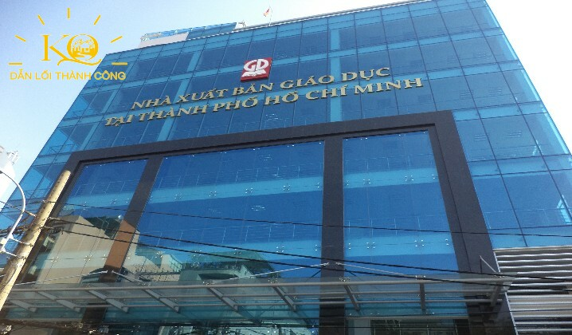 | 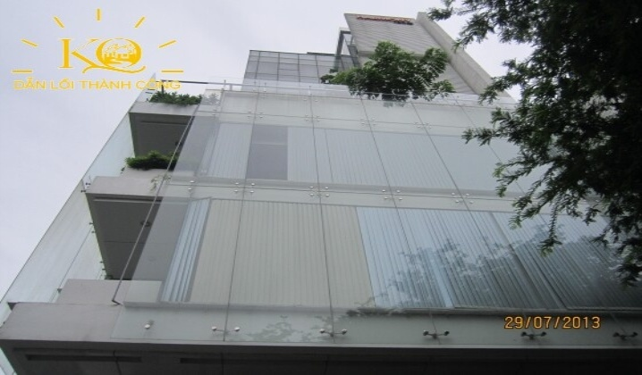 | 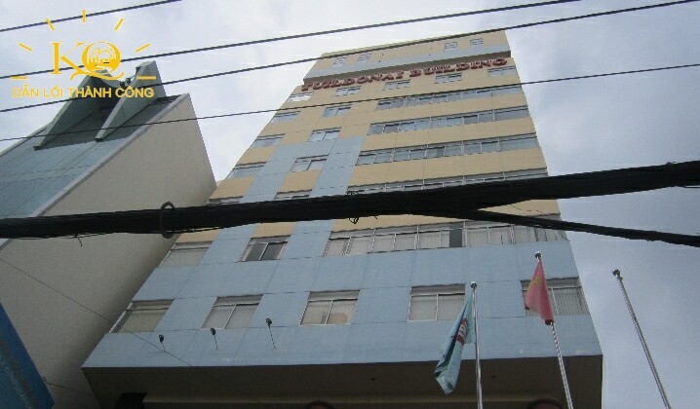 | 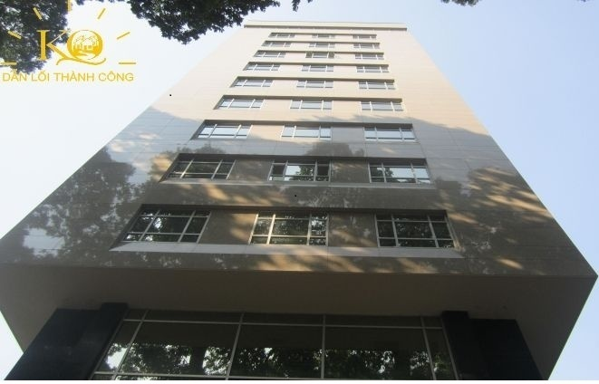 | 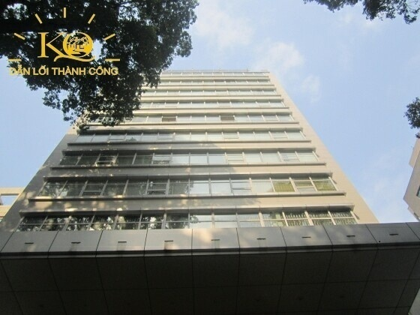 | HƯỚNG DẪN THIẾT KẾ PHẦN MỀM
Name | STT | TÊN BUILDING
OfficeRank | 1 | Hạng |  |  |  |  |  | LẤY TỪ FILE SẢN PHẨM CHI TIẾT
Address | 2 | Vị Trí |  |  |  |  |  | LẤY TỪ=TÊN ĐƯỜNG+","+PHƯỜNG+","+QUẬN
 | 3 | Công năng cho thuê | Văn phòng | Văn phòng | Văn phòng | Văn phòng | Văn phòng | LUÔN MẬT ĐỊNH LÀ VĂN PHÒNG
CompleteTime | 4 | Thời gian hoàn thành |  |  |  |  |  | LẤY TỪ NĂM HOÀN THÀNH FILE CHI TIẾT
BuildingDirection | 5 | Hướng toà nhà |  |  |  |  |  | LẤY TỪ HƯỚNG TOÀ NHÀ FILE CHI TIẾT
Struture | 6 | Quy mô |  |  |  |  |  | LẤY TỪ FILE CHI TIẾT
FloorArea | 7 | Diện tích sàn điển hình |  |  |  |  |  | LẤY TỪ DIỆN TÍCH SÀN TRONG FILE CHI TIẾT
HireType | 8 | Loại diện tích cho thuê |  |  |  |  |  | NẾU Ở Ô DIỆN TÍCH GROSS CÓ SỐ THÌ GHI LÀ "Gross" nếu không có thì ghi là" Net"
HirePrice | 9 | Giá thuê thuần (m2/tháng) |  |  |  |  |  | Là giá thuê trong file sản phẩm chi tiết thêm ký hiệu $ phía trước
HireManagermentFee | 10 | Phí quản lý (m2/tháng) |  |  |  |  |  | Lấy từ file sản phẩm chi tiết thêm ký hiệu $ phía trước
TotalPrice | 11 | Giá Tổng (m2/tháng) |  |  |  |  |  | Lấy từ file sản phẩm chi tiết thêm ký hiệu $ phía trước
AvailableArea | 12 | Diện tích giới thiệu |  |  |  |  |  | Là diện tích trống được chọn để kết xuất file báo giá
AvailableFloor | 13 | Tầng trống |  |  |  |  |  | Kết xuất từ file sản phẩm chi tiết
CeilingHeight | 14 | Độ cao trần |  |  |  |  |  | lấy từ file sản phẩm chi tiết
Elevator | 15 | Thang máy |  |  |  |  |  | Bổ sung thêm cột thang máy phía sau file sản phẩm chi tiết và lấy vào đây
ElevatorInfo | 16 | Thông số thang máy |  |  |  |  |  | Bổ sung thêm cột thang máy phía sau file sản phẩm chi tiết và lấy vào đây
PowerBackup | 17 | Hoạt động máy phát điện |  |  |  |  |  | Bổ sung thêm cột thang máy phía sau file sản phẩm chi tiết và lấy vào đây
CoolerSystem | 18 | Hệ thống máy lạnh |  |  |  |  |  | Bổ sung thêm cột thang máy phía sau file sản phẩm chi tiết và lấy vào đây
Basement | 19 | Tầng hầm |  |  |  |  |  | Bổ sung thêm cột thang máy phía sau file sản phẩm chi tiết và lấy vào đây
PackingCount | 20 | Số chỗ đậu xe |  |  |  |  |  | ghi là=số chô xe máy+"xe máy"+số chỗ xe hơi +"xe hơi"
PackingFee | 21 | Phí gửi xe (excl, VAT) |  |  |  |  |  | Ghi là: = "Xe máy"+phí xe máy +", xe hơi"+phí xe hơi
OtherFee | 22 | Phí ngoài giờ |  |  |  |  |  | lấy từ file sản phẩm chi tiết
ElectricityFee | 23 | Giá điện |  |  |  |  |  | Lấy từ file sản phẩm chi tiết
PayByDeposit | 24 | Đặt cọc |  |  |  |  |  | Lấy từ file sản phẩm chi tiết
PayByCredit | 25 | Thanh toán |  |  |  |  |  | Lấy từ file sản phẩm chi tiết
TimeToSetup | 26 | Thời gian trang trí |  |  |  |  |  | Thêm cột Thời gian Set Up ở file sản phẩm và lấy vào file này
TimeWork | 27 | Giờ làm việc |  |  |  |  |  | Bổ sung thêm cột thang máy phía sau file sản phẩm chi tiết và lấy vào đây
ContractDuration | 28 | Thời hạn hợp đồng |  |  |  |  |  | Thêm vào file chi tiết và lấy thông tin vào đây

 |  |  | ü | Các diện tích giới thiệu trên sẽ thay đổi khi có Doanh Nghiệp khác thuê.
 |  | Lưu ý: | ü | Giá thuê sẽ được thương lượng tốt nhất theo nhu cầu của Quý Doanh Nghiệp hợp tác cùng Kim Quang.
 |  |  | ü | Mọi sự hỗ trợ của Công ty Kim Quang với Quý Doanh Nghiệp sẽ không tính phí.

 |  | Mọi chi tiết xin liên hệ: |  |  | CÔNG TY CỔ PHẦN DỊCH VỤ ĐỊA ỐC KIM QUANG
 |  | Lê Thuỳ Trâm (Trưởng Phòng Kinh Doanh) |  |  | Tổng giám đốc
 |  | Tel : (+84 8) 6790 847 I Call: 0938.59.92.93
 |  | Mail: jenny.kimquang@gmail.com
 |  |  |  |  | KHỔNG PHÚ ĐOÀN DUY

 |  | Hướng dẫn:
 |  | Ký hiệu mã: thay đổi ngẫu nhiên, ban hành: cập nhật ngày tháng năm gửi, lần duyệt: 01
 |  | Công năng cho thuê: mật định là văn phòng

